real assignment
 | PIN assignment
 | AD9154 |  | XC7K325T-2FFG900C |  | STM32F103 |  | AD9156
 | pin name | pin number | pin name | pin number | pin name | pin number | pin name | pin number
1 | SERDIN0+ | 15 | MGTXTXP0_117_K2 | K2 |  |  |  |  | 备注： 1）本表格有3个标签页，real assignmet为连接关系，后两个分别为时钟拓扑结构和参考； 2）参照了AD9154-FMC开发板，XC7K325T FPGA开发板KC705，ADI公司的ADS7开发板（FPGA开发板)，下图为官方推荐的测试环境； 3）填充颜色一致表示两个芯片间有连接，连接关系每行的两个信号是一一对应连接的； 4）Cortex_M0跟XC7K325T FPGA之间预留了6个GPIO备用； 5) M0的具体管脚名称待选型定了后再补充； 6）AD9154除了连接关系要注意外，电源也需要关注，一般情况下Serdes电源和逻辑电源需要分开处理。
2 | SERDIN0- | 16 | MGTXTXN0_117_K1 | K1
3 | SERDIN1+ | 18 | MGTXTXP1_117_J4 | J4
4 | SERDIN1- | 19 | MGTXTXN1_117_J3 | J3
5 | SERDIN2+ | 26 | MGTXTXP2_117_H2 | H2
6 | SERDIN2- | 27 | MGTXTXN2_117_H1 | H1
7 | SERDIN3+ | 29 | MGTXTXP3_117_F2 | F2
8 | SERDIN3- | 30 | MGTXTXN3_117_F1 | F1
9 | SERDIN4+ | 38 | MGTXTXP0_118_D2 | D2
10 | SERDIN4- | 37 | MGTXTXN0_118_D1 | D1
11 | SERDIN5+ | 41 | MGTXTXP1_118_C4 | C4
12 | SERDIN5- | 40 | MGTXTXN1_118_C3 | C3
13 | SERDIN6+ | 49 | MGTXTXP2_118_B2 | B2
14 | SERDIN6- | 48 | MGTXTXN2_118_B1 | B1
15 | SERDIN7+ | 52 | MGTXTXP3_118_A4 | A4
16 | SERDIN7- | 51 | MGTXTXN3_117_A3 | A3
17 | SYNCOUT0+ | 23 | IO_L14P_T2_SRCC_13_AE28 | AE28
18 | SYNCOUT0- | 24 | IO_L14N_T2_SRCC_13_AF28 | AF28
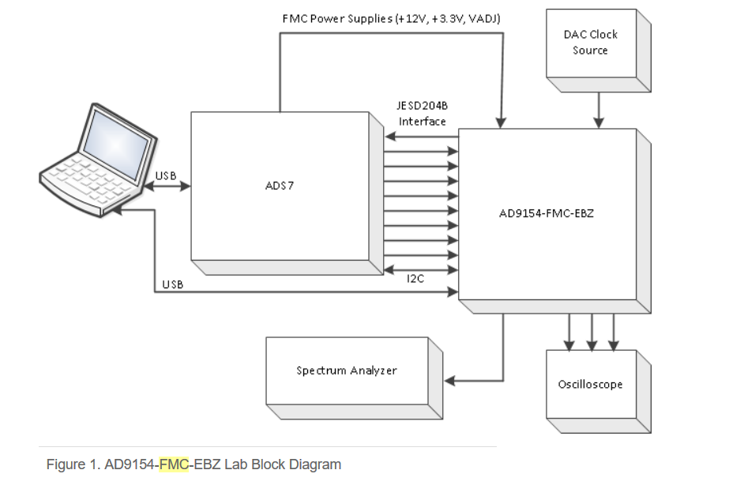
19 | SYNCOUT1+ | 44 | IO_L11P_T1_SRCC_13_AD27 | AD27
20 | SYNCOUT1- | 43 | IO_L11N_T1_SRCC_13_AD28 | AD28
21 | TXEN0 | 11 |  |  | PB7 | pin43
22 | TXEN1 | 12 |  |  | PB8 | pin45
23 | CSB | 65 |  |  | SPI_CS | PA4(pin14)
24 | SDIO | 63 |  |  | MOSI | PA7(pin17)
25 | SDO | 62 |  |  | MISO | PA6(pin16)
26 | CLK | 64 |  |  | SCK | PA5(pin15)
27 |  | FPGA到单片机：需1.8V到3.3V电平转换 | IO_L24N_T3_13_AK26 | AK26 | PA9 | pin30
28 |  |  | IO_L24P_T3_13_AJ26 | AJ26 | PA10 | pin31
29 |  |  | IO_L23N_T3_13_AF27 | AF27 | PB5 | pin41
30 |  |  | IO_L23P_T3_13_AF26 | AF26 | PB6 | pin42
31 |  |  | IO_L22N_T3_13_AH27 | AH27 | PB7 | pin43
32 |  |  | IO_L22P_T3_13_AH26 | AH26 | PB8 | pin45
33 |  |  | MGTREFCLK0_P_117_G8 | G8 |  |  | OUT9 | 35
34 |  |  | MGTREFCLK0_N_117_G7 | G7 |  |  | OUT_N9 | 36
35 |  |  | IO_L13P_T2_MRCC_13_AG29 | AG29 |  |  | OUT7 | 46
36 |  |  | IO_L13N_T2_MRCC_13_AH29 | AH29 |  |  | OUT_N7 | 45
37 |  |  |  |  | SPI2_SCK | PB13(pin26) | SCK | 16
38 |  |  |  |  | SPI2_MOSI | PB15(pin28) | MOSI | 22
39 |  |  |  |  | SPI2_NSS | PB12(pin25) | CS2 | 17
40 |  |  |  |  | SPI2_MISO | PB14(pin27) | MISO | 21
 |  |  |  |  | PB0 | pin18 | SYNC | 8

时钟拓扑
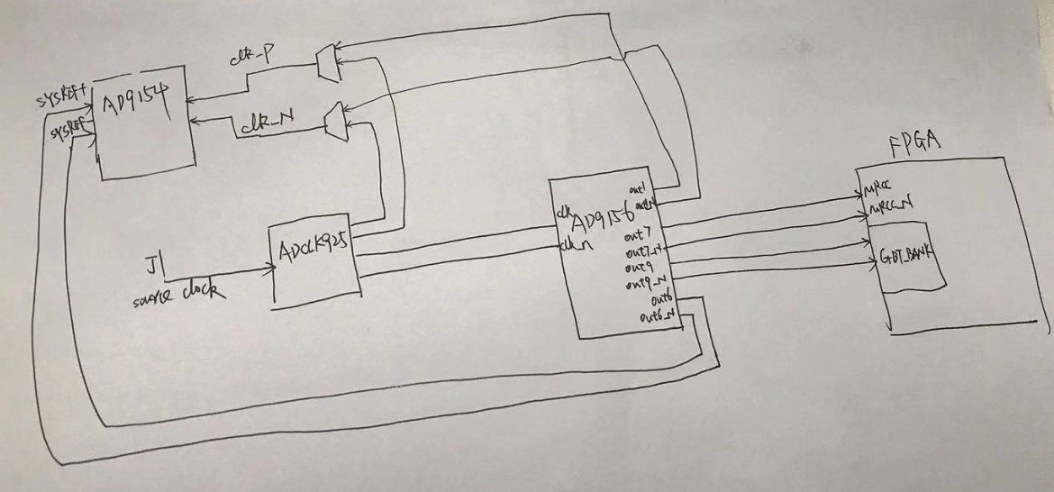

bank总览
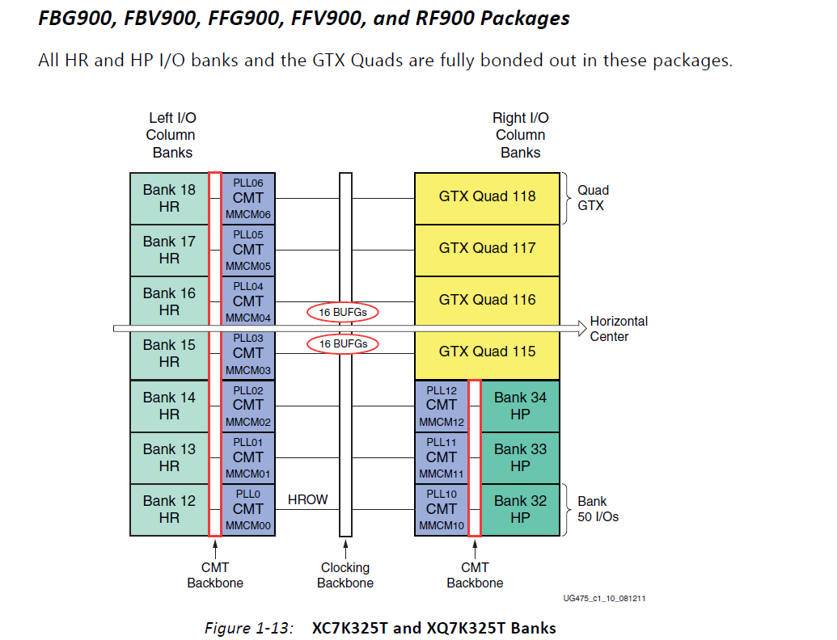

备注： 1.GTX bank为高速信号bank，这些bank的信号layout和电源等需要特别关注，与ADC信号连接是这个BANK； 2. HP bank与HR bank代表不同速度的普通bank，HP支持的速度高些，HR支持的电压范围宽些。

bank0
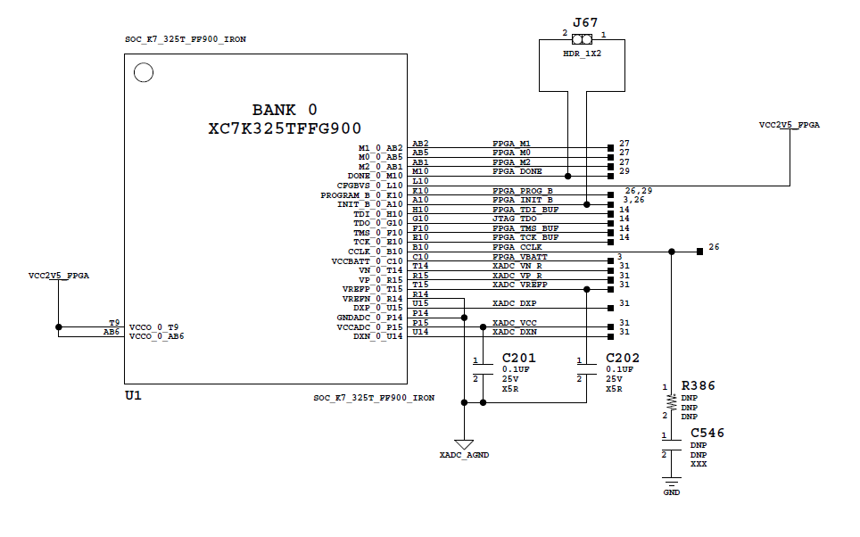

备注： 1. 该bank为配置模式以及指示配置是否成功等功能的BANK，该部分请参考开发板原理图《kc705_Schematic_xtp132_rev1_1》，以下简称开发板 2. FPGA_M0~FPGA_M2为配置模式管脚: 3.XADC_前缀的信号 ADC相关的管脚； 4.根据开发板显而易见的连接关系，不再详细表述连接方式； 5.FPGA所有管脚的定义请参照《7 Series FPGAs Packaging and Pinout》的page28-page32

管脚 | 功能 | 连接说明
FPGA_M0~FPGA_M2 | FPGA启动模式选择 | 接拨码开关，2.5V
FPGA_DONE | FPGA配置成功标志 | 见开发板，驱动LED
CFGBVS |  | 严格参照开发板连接，否则可能损坏器件
PROGRAM_B | 配置mem的异步复位信号 | 见开发板 ，注意连接到按键和插座两个地方
FPGA_INIT_B | 配置MEM的初始化状态 | 见开发板，不同状态的LED颜色不同，驱动BPI Flash的管脚也需要连接
TDI、TDO、TMS、TCK | FPGA JTAG信号 | 这几个管脚连接到标准的FPGA JTAG插座上即可，不用像开发板那样连接
FPGA_CCLK | 配置时钟 | 两个配置FLASH以及插座均需要连接，否则无法配置flash
FPGA_VBATT | 加密配置用的电池管脚 | 这里不用，建议连接到GND或者VCCAUX，增加相应的限流电阻
XADC_VN_R | ADC的模拟输入管脚 | ADC不需要使用
XADC_VP_R | ADC的模拟输入管脚
XADC_VREFP/XADC_VREFN | ADC的参考电压管脚
XADC_DXP/DXN | 温度传感器pin | 不用时接GND
XADC_VCC/GND | ADC的模拟参考电平

bank12
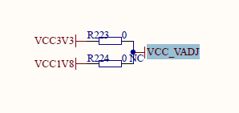
bank12以及其余几个bank的VADJ_FPGA是用于配置FPGA对应BANK的IO电压， 不必完全参照开发板，但需要VADJ_FPGA可以选择1.8V、3.3V或者2.5V， 类似如下图处理方式（需增加2.5V）： 至于焊接BOM，请在焊接前跟我们核对，在确认前切勿直接上电。

bank13
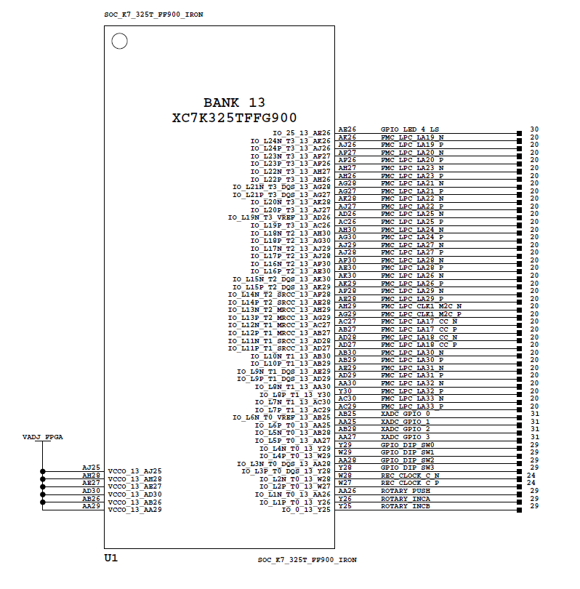

XC7K325T-2FFG900C |  | STM32F103 |  | XC7K325T-2FFG900C |  | AD9156
pin name | pin number | pin name | pin number | pin name | pin number | pin name | pin number
IO_L24N_T3_13_AK26 | AK26 | PA9 | pin30 | IO_L13P_T2_MRCC_13_AG29 | AG29 | OUT7 | 46
IO_L24P_T3_13_AJ26 | AJ26 | PA10 | pin31 | IO_L13N_T2_MRCC_13_AH29 | AH29 | OUT_N7 | 45
IO_L23N_T3_13_AF27 | AF27 | PB5 | pin41
IO_L23P_T3_13_AF26 | AF26 | PB6 | pin42
IO_L22N_T3_13_AH27 | AH27 | PB7 | pin43
IO_L22P_T3_13_AH26 | AH26 | PB8 | pin45

AD9154 |  | STM32F103 |  | XC7K325T-2FFG900C
pin name | pin number | pin name | pin number | pin number
TXEN0 | 11 | PB7 | pin43 | AJ29 | LED | 用于调试
TXEN1 | 12 | PB8 | pin45 | AJ28 | LED
CSB | 65 | SPI_CS | PA4(pin14)
SDIO | 63 | MOSI | PA7(pin17)
SDO | 62 | MISO | PA6(pin16)
CLK | 64 | SCK | PA5(pin15)

备注： 1. BANK13 有6个GPIO与M0相连，有1路时钟由9156驱动 2.表格中未列出的不连接

bank14
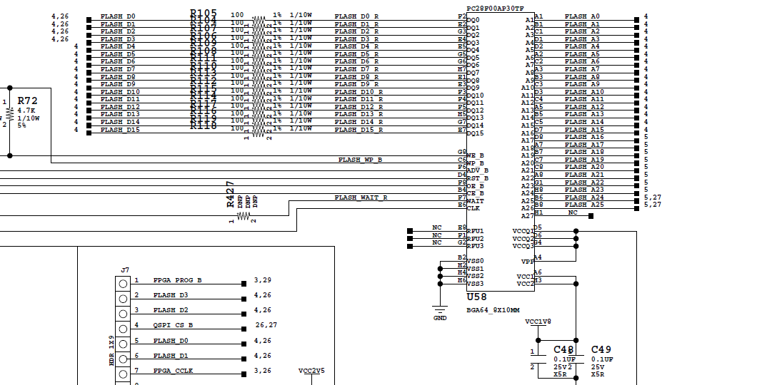
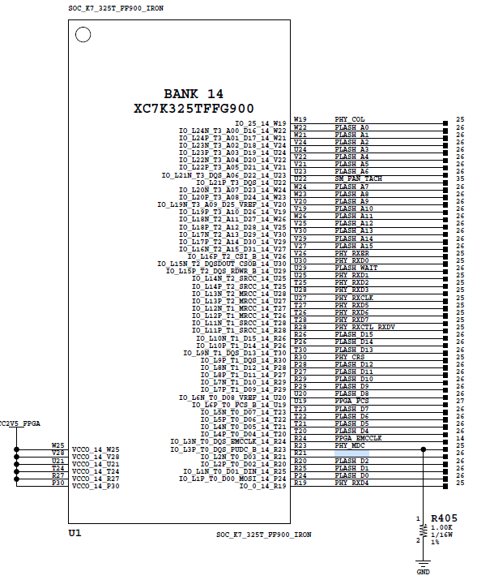

备注： 1. BANK14为FPGA配置芯片连接的bank，请注意该bank的电源以及FLASH管脚，请根据需要选用的FLASH芯片来连接管脚； 2.开发板上有两种FPGA配置flash，BPI flash和SPI flash，见右图。BPI flash由于有16bit数据线，配置FPGA的速度会快一些，SPI flash配置的速度会慢一些，配置慢的话一般需要几十秒到几分钟，请考虑机台测试场景需求。

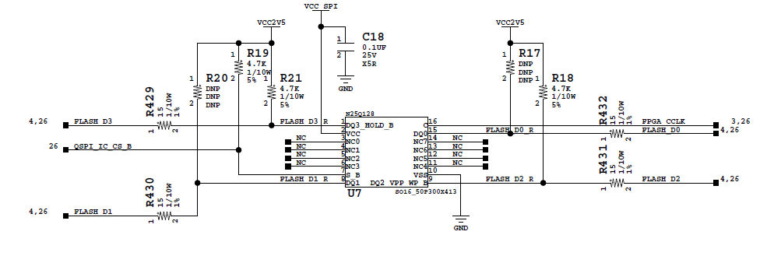

XC7K325T-2FFG900C
pin name | note
FLASH_xx | FLASH_xx前缀的都需要连接
SM_FAN_TACH | SM_FAN_TACH风扇相关的管脚需要连接
FPGA_FCS | FPGA_FCS管脚需要按照开发板连接方式连接
FPGA_EMCCLK | 严格按照开发板连接方式连接
PHY_xx | 不需要连接，网口芯片控制信号

bank15
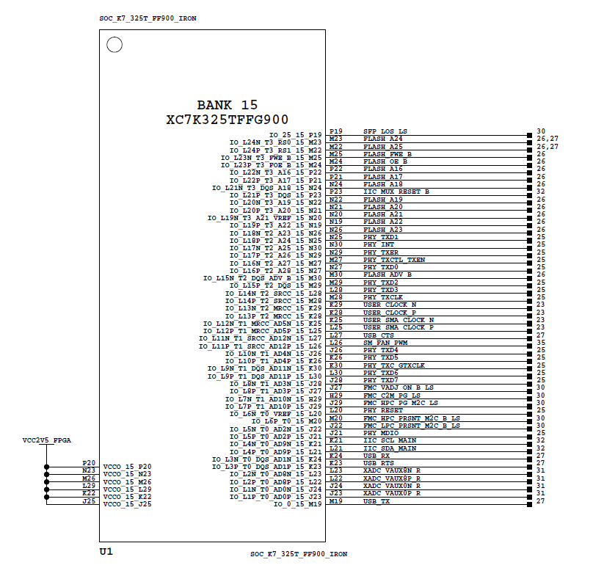
XC7K325T-2FFG900C
pin name | note
FLASH_xx | FLASH_xx前缀的都需要连接
user_clock_n/user_clock_p | 参照开发板，需要连接晶振
SM_FAN_PWM | 风扇管脚，需要连接
USB_xx | USB_xx前缀的信号驱动USB转串口芯片，需要连接
其他管脚 | 不需要连接

bank17_18_32
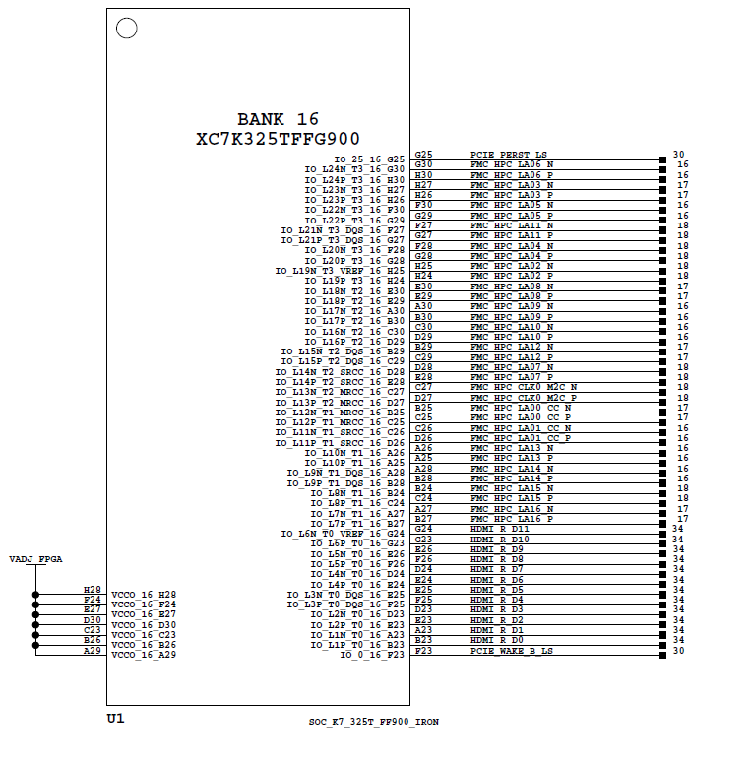

XC7K325T-2FFG900C
pin name | note
bank17、18、32除电源地外的管脚 | 不需要连接

bank33
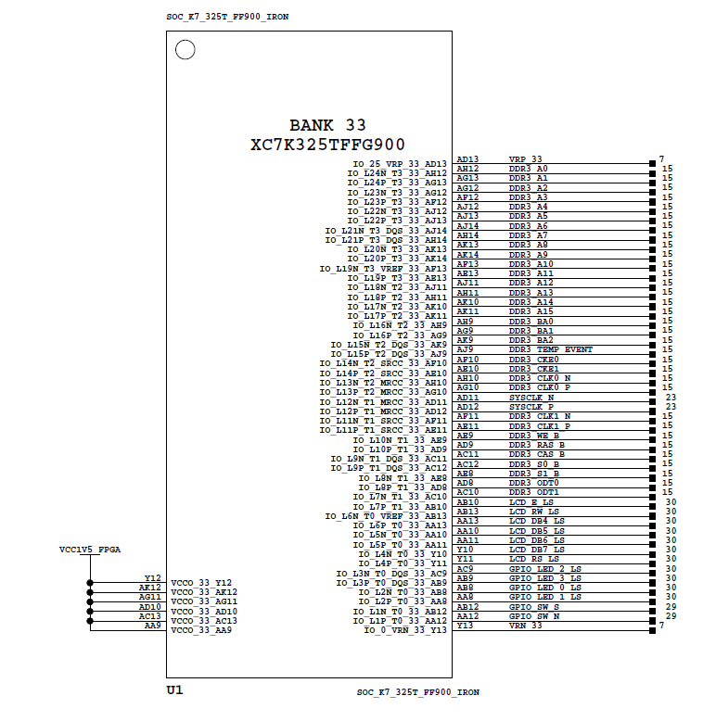
XC7K325T-2FFG900C
pin name | note
SYSCLK_N/P | 需要连接晶振
其余管脚 | 不用连接

bank34
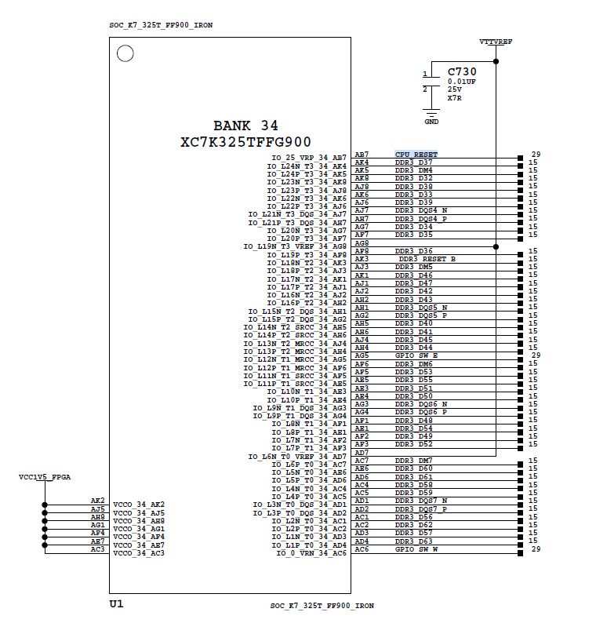
XC7K325T-2FFG900C
pin name | note
CPU_RESET | 需要按键，参照开发板
其余管脚 | 不用连接

bank118
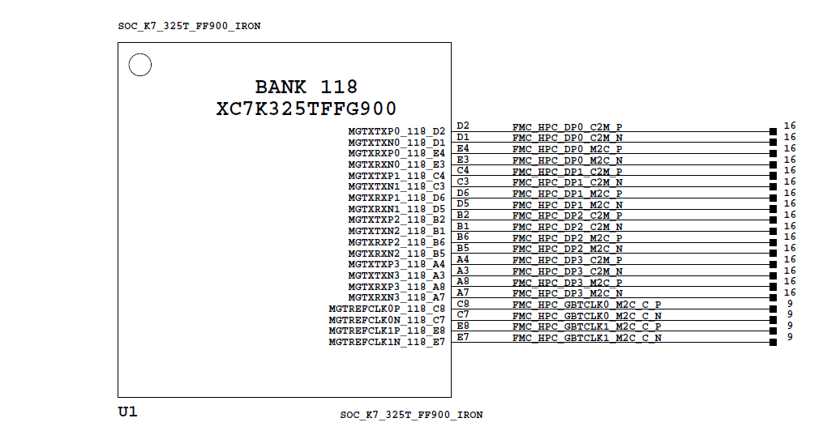

PIN assignment
AD9154 |  | XC7K325T-2FFG900C
pin name | pin number | pin name | pin number
SERDIN4+ | 38 | MGTXTXP0_118_D2 | D2
SERDIN4- | 37 | MGTXTXN0_118_D1 | D1
SERDIN5+ | 41 | MGTXTXP1_118_C4 | C4
SERDIN5- | 40 | MGTXTXN1_118_C3 | C3
SERDIN6+ | 49 | MGTXTXP2_118_B2 | B2
SERDIN6- | 48 | MGTXTXN2_118_B1 | B1
SERDIN7+ | 52 | MGTXTXP3_118_A4 | A4
SERDIN7- | 51 | MGTXTXN3_118_A3 | A3

备注： 1.左侧的图为开发板参考电路，开发板连接的是FMC接口，右侧为ADC9154与FPGA的管脚连接图 2. 管脚连接为204b的部分接口，SERDIN4到SERDIN7

bank117
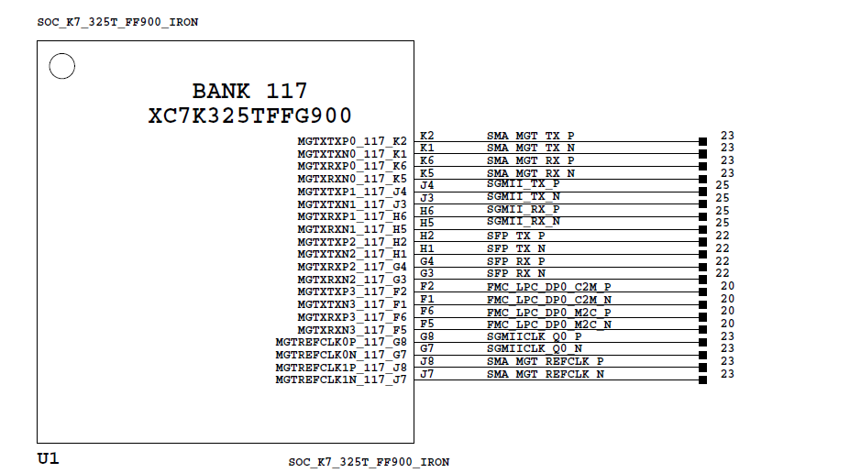

PIN assignment
AD9154 |  | XC7K325T-2FFG900C |  | XC7K325T-2FFG900C |  | AD9156
pin name | pin number | pin name | pin number | MGTREFCLK0_P_117_G8 | G8 | OUT9 | 35
SERDIN0+ | 15 | MGTXTXP0_117_K2 | K2 | MGTREFCLK0_N_117_G7 | G7 | OUT_N9 | 36
SERDIN0- | 16 | MGTXTXN0_117_K1 | K1
SERDIN1+ | 18 | MGTXTXP1_117_J4 | J4
SERDIN1- | 19 | MGTXTXN1_117_J3 | J3
SERDIN2+ | 26 | MGTXTXP2_117_H2 | H2
SERDIN2- | 27 | MGTXTXN2_117_H1 | H1
SERDIN3+ | 29 | MGTXTXP3_117_F2 | F2
SERDIN3- | 30 | MGTXTXN3_117_F1 | F1
SERDIN4+ | 38 | MGTXTXP0_118_D2 | D2

备注： 1.左侧的图为开发板参考电路，开发板连接的主要是SGMII接口，右侧为ADC9154与FPGA的管脚连接图 2. 管脚连接为204b的部分接口，SERDIN0到SERDIN3 3.BANK117的clk管脚与AD9156连接，由9156驱动,参照时钟拓扑结构标签页

FPGA power
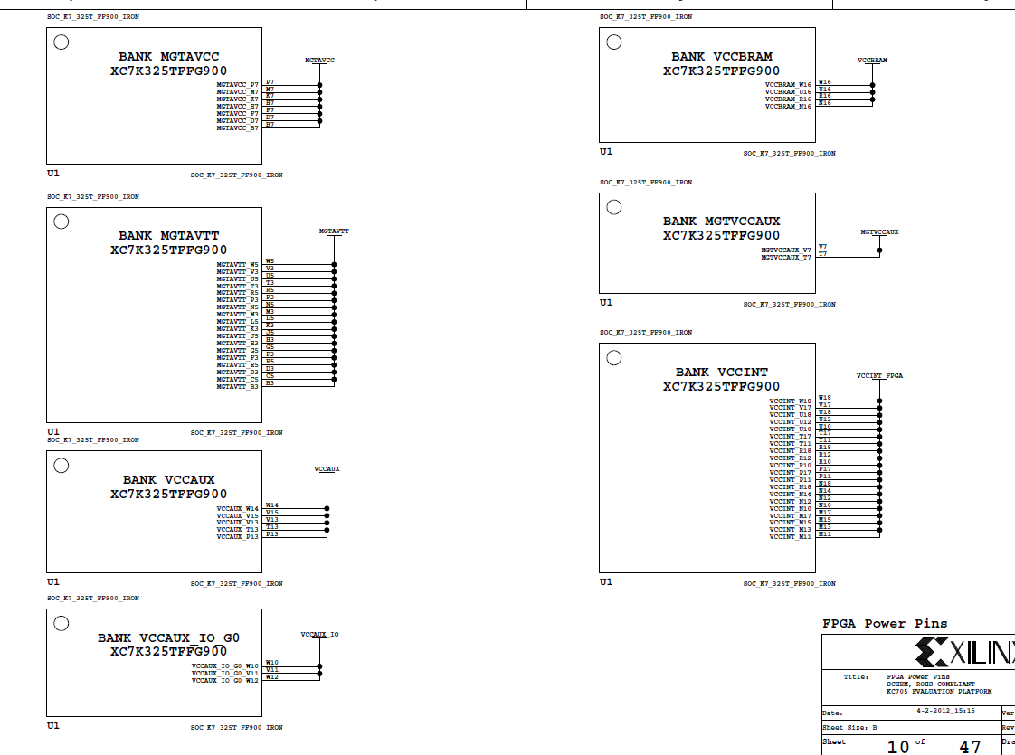
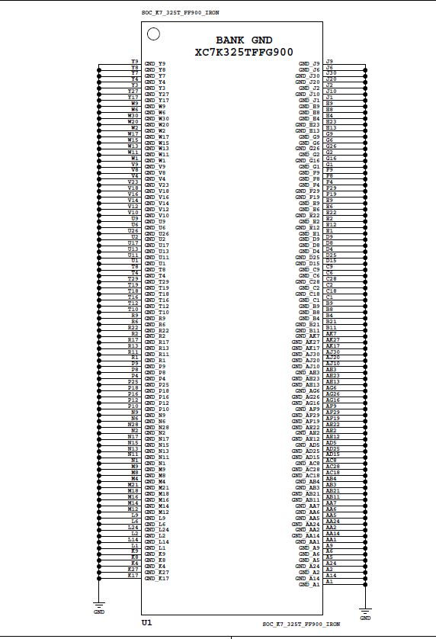

备注： FPGA的电源和地主要参考开发板原理图的Page10、Page11

STM32
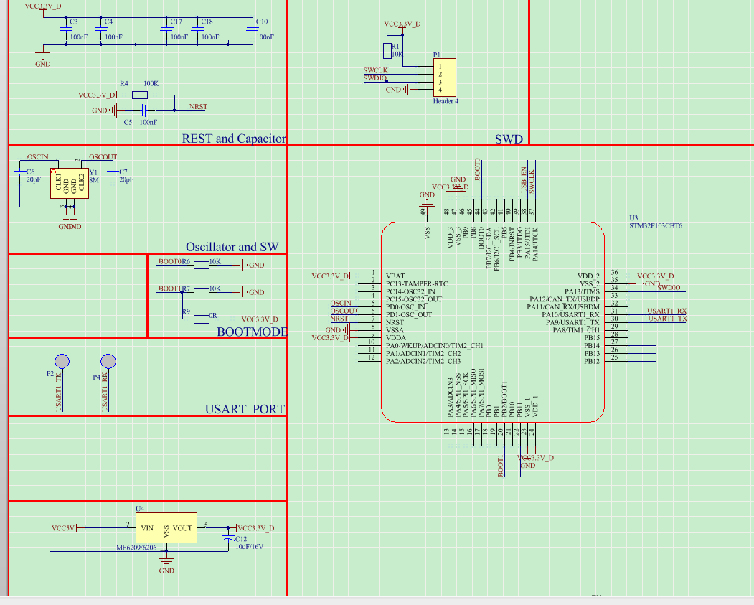

该部分电路为STM32F103接线图: 1.它的SPI部分和AD9154连接。见下图。 2.它的部分GPIO引脚和FPGA连接。见下图。 3.它需要一个外部8Mhz无源晶振。 4.需要接出来一些辅助接口，比如烧写口（SWD），uart口

XC7K325T-2FFG900C |  | STM32F103
pin name | pin number | pin name | pin number
IO_L24N_T3_13_AK26 | AK26 | PA9 | pin30
IO_L24P_T3_13_AJ26 | AJ26 | PA10 | pin31
IO_L23N_T3_13_AF27 | AF27 | PB5 | pin41
IO_L23P_T3_13_AF26 | AF26 | PB6 | pin42
IO_L22N_T3_13_AH27 | AH27 | PB7 | pin43
IO_L22P_T3_13_AH26 | AH26 | PB8 | pin45
 |  |  |  | STM32F103 |  | AD9156
 |  |  |  | pin name | pin number | pin name | pin number
AD9154 |  | STM32F103 |  | SPI2_SCK | PB13(pin26) | SCK | 16
pin name | pin number | pin name | pin number | SPI2_MOSI | PB15(pin28) | MOSI | 22
TXEN0 | 11 | PB7 | pin43 | SPI2_NSS | PB12(pin25) | CS2 | 17
TXEN1 | 12 | PB8 | pin45 | SPI2_MISO | PB14(pin27) | MISO | 21
CSB | 65 | SPI_CS | PA4(pin14) | PB0 | pin18 | SYNC | 8
SDIO | 63 | MOSI | PA7(pin17)
SDO | 62 | MISO | PA6(pin16)
CLK | 64 | SCK | PA5(pin15)

